CAS
Java中CAS详解
 | 在JDK 5之前Java语言是靠synchronized关键字保证同步的，这会导致有锁
 | 锁机制存在以下问题：
 | （1）在多线程竞争下，加锁、释放锁会导致比较多的上下文切换和调度延时，引起性能问题。
 | （2）一个线程持有锁会导致其它所有需要此锁的线程挂起。
 | （3）如果一个优先级高的线程等待一个优先级低的线程释放锁会导致优先级倒置，引起性能风险。
 | volatile是不错的机制，但是volatile不能保证原子性。因此对于同步最终还是要回到锁机制上来。
 | 独占锁是一种悲观锁，synchronized就是一种独占锁，会导致其它所有需要锁的线程挂起，等待持有锁的线程释放锁。而另一个更加有效的锁就是乐观锁。所谓乐观锁就是，
 | 每次不加锁而是假设没有冲突而去完成某项操作，如果因为冲突失败就重试，直到成功为止。乐观锁用到的机制就是CAS，Compare and Swap。

 | 一、什么是CAS
 | CAS,compare and swap的缩写，中文翻译成比较并交换。
 | 我们都知道，在java语言之前，并发就已经广泛存在并在服务器领域得到了大量的应用。所以硬件厂商老早就在芯片中加入了大量直至并发操作的原语，从而在硬件层面提升效率。在intel的CPU中，使用cmpxchg指令。
 | 在Java发展初期，java语言是不能够利用硬件提供的这些便利来提升系统的性能的。而随着java不断的发展,Java本地方法(JNI)的出现，使得java程序越过JVM直接调用本地方法提供了一种便捷的方式，
 | 因而java在并发的手段上也多了起来。而在Doug Lea提供的cucurenct包中，CAS理论是它实现整个java包的基石。
 | CAS 操作包含三个操作数 —— 内存位置（V）、预期原值（A）和新值(B)。 如果内存位置的值与预期原值相匹配，那么处理器会自动将该位置值更新为新值 。否则，处理器不做任何操作。无论哪种情况，
 | 它都会在 CAS 指令之前返回该 位置的值。（在 CAS 的一些特殊情况下将仅返回 CAS 是否成功，而不提取当前 值。）CAS 有效地说明了“我认为位置 V 应该包含值 A；如果包含该值，则将 B 放到这个位置；
 | 否则，不要更改该位置，只告诉我这个位置现在的值即可。”
 | 通常将 CAS 用于同步的方式是从地址 V 读取值 A，执行多步计算来获得新 值 B，然后使用 CAS 将 V 的值从 A 改为 B。如果 V 处的值尚未同时更改，则 CAS 操作成功。
 | 类似于 CAS 的指令允许算法执行读-修改-写操作，而无需害怕其他线程同时 修改变量，因为如果其他线程修改变量，那么 CAS 会检测它（并失败），算法 可以对该操作重新计算。

 | 二、CAS的目的
 | 利用CPU的CAS指令，同时借助JNI来完成Java的非阻塞算法。其它原子操作都是利用类似的特性完成的。而整个J.U.C都是建立在CAS之上的，因此对于synchronized阻塞算法，J.U.C在性能上有了很大的提升。
 | 三、CAS存在的问题
 | CAS虽然很高效的解决原子操作，但是CAS仍然存在三大问题。ABA问题，循环时间长开销大和只能保证一个共享变量的原子操作
 | 1. ABA问题。因为CAS需要在操作值的时候检查下值有没有发生变化，如果没有发生变化则更新，但是如果一个值原来是A，变成了B，又变成了A，那么使用CAS进行检查时会发现它的值没有发生变化，但是实际上却变化了。ABA问题的解决思路就是使用版本号。在变量前面追加上版本号，每次变量更新的时候把版本号加一，那么A－B－A 就会变成1A-2B－3A。
 | 从Java1.5开始JDK的atomic包里提供了一个类AtomicStampedReference来解决ABA问题。这个类的compareAndSet方法作用是首先检查当前引用是否等于预期引用，并且当前标志是否等于预期标志，如果全部相等，则以原子方式将该引用和该标志的值设置为给定的更新值。
 | 关于ABA问题参考文档: http://blog.hesey.net/2011/09/resolve-aba-by-atomicstampedreference.html
 | 2. 循环时间长开销大。自旋CAS如果长时间不成功，会给CPU带来非常大的执行开销。如果JVM能支持处理器提供的pause指令那么效率会有一定的提升，pause指令有两个作用，第一它可以延迟流水线执行指令（de-pipeline）,
 | 使CPU不会消耗过多的执行资源，延迟的时间取决于具体实现的版本，在一些处理器上延迟时间是零。第二它可以避免在退出循环的时候因内存顺序冲突（memory order violation）而引起CPU流水线被清空（CPU pipeline flush），
 | 从而提高CPU的执行效率。
 | 3. 只能保证一个共享变量的原子操作。当对一个共享变量执行操作时，我们可以使用循环CAS的方式来保证原子操作，但是对多个共享变量操作时，循环CAS就无法保证操作的原子性，这个时候就可以用锁，或者有一个取巧的办法，
 | 就是把多个共享变量合并成一个共享变量来操作。比如有两个共享变量i＝2,j=a，合并一下ij=2a，然后用CAS来操作ij。从Java1.5开始JDK提供了AtomicReference类来保证引用对象之间的原子性，你可以把多个变量放在一个对象里来进行CAS操作。

 | 四、 concurrent包的实现
 | 由于java的CAS同时具有 volatile 读和volatile写的内存语义，因此Java线程之间的通信现在有了下面四种方式：
 | A线程写volatile变量，随后B线程读这个volatile变量。
 | A线程写volatile变量，随后B线程用CAS更新这个volatile变量。
 | A线程用CAS更新一个volatile变量，随后B线程用CAS更新这个volatile变量。
 | A线程用CAS更新一个volatile变量，随后B线程读这个volatile变量。
 | Java的CAS会使用现代处理器上提供的高效机器级别原子指令，这些原子指令以原子方式对内存执行读-改-写操作，这是在多处理器中实现同步的关键（从本质上来说，能够支持原子性读-改-写指令的计算机器，
 | 是顺序计算图灵机的异步等价机器，因此任何现代的多处理器都会去支持某种能对内存执行原子性读-改-写操作的原子指令）。同时，volatile变量的读/写和CAS可以实现线程之间的通信。把这些特性整合在一起，
 | 就形成了整个concurrent包得以实现的基石。如果我们仔细分析concurrent包的源代码实现，会发现一个通用化的实现模式：
 | 首先，声明共享变量为volatile；
 | 然后，使用CAS的原子条件更新来实现线程之间的同步；
 | 同时，配合以volatile的读/写和CAS所具有的volatile读和写的内存语义来实现线程之间的通信。
 | AQS，非阻塞数据结构和原子变量类（java.util.concurrent.atomic包中的类），这些concurrent包中的基础类都是使用这种模式来实现的，而concurrent包中的高层类又是依赖于这些基础类来实现的。从整体来看，concurrent包的实现示意图如下：

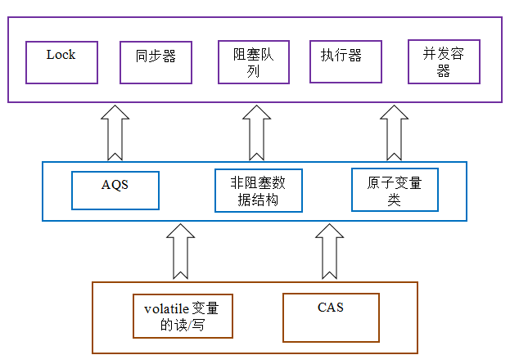
 |  | AtomicBoolean
 |  | AtomicInteger
 |  | AtomicIntegerArray
 |  | AtomicIntegerFieldUpdater
 |  | AtomicLong
 |  | AtomicLongArray
 |  | AtomicLongFieldUpdater
 |  | AtomicMarkableReference
 |  | AtomicReference
 |  | AtomicReferenceArray
 |  | AtomicReferenceFieldUpdater
 |  | AtomicStampedReference

Java并发之AQS详解
 | 一、概述
 | 谈到并发，不得不谈ReentrantLock；而谈到ReentrantLock，不得不谈AbstractQueuedSynchronizer（AQS）！
 | 类如其名，抽象的队列式的同步器，AQS定义了一套多线程访问共享资源的同步器框架，许多同步类实现都依赖于它，如常用的ReentrantLock/Semaphore/CountDownLatch...。
 | 二、框架
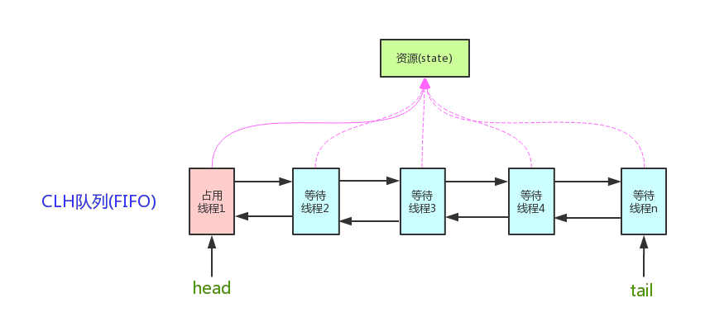

 | 它维护了一个volatile int state（代表共享资源）和一个FIFO线程等待队列（多线程争用资源被阻塞时会进入此队列）。这里volatile是核心关键词，具体volatile的语义，在此不述。state的访问方式有三种:
 | getState()
 | setState()
 | compareAndSetState()
 | AQS定义两种资源共享方式：Exclusive（独占，只有一个线程能执行，如ReentrantLock）和Share（共享，多个线程可同时执行，如Semaphore/CountDownLatch）。
 | 不同的自定义同步器争用共享资源的方式也不同。自定义同步器在实现时只需要实现共享资源state的获取与释放方式即可，至于具体线程等待队列的维护（如获取资源失败入队/唤醒出队等），AQS已经在顶层实现好了。自定义同步器实现时主要实现以下几种方法：
 | isHeldExclusively()：该线程是否正在独占资源。只有用到condition才需要去实现它。
 | tryAcquire(int)：独占方式。尝试获取资源，成功则返回true，失败则返回false。
 | tryRelease(int)：独占方式。尝试释放资源，成功则返回true，失败则返回false。
 | tryAcquireShared(int)：共享方式。尝试获取资源。负数表示失败；0表示成功，但没有剩余可用资源；正数表示成功，且有剩余资源。
 | tryReleaseShared(int)：共享方式。尝试释放资源，如果释放后允许唤醒后续等待结点返回true，否则返回false。

 | 以ReentrantLock为例，state初始化为0，表示未锁定状态。A线程lock()时，会调用tryAcquire()独占该锁并将state+1。此后，其他线程再tryAcquire()时就会失败，直到A线程unlock()到state=0（即释放锁）为止，
 | 其它线程才有机会获取该锁。当然，释放锁之前，A线程自己是可以重复获取此锁的（state会累加），这就是可重入的概念。但要注意，获取多少次就要释放多么次，这样才能保证state是能回到零态的。
 | 再以CountDownLatch以例，任务分为N个子线程去执行，state也初始化为N（注意N要与线程个数一致）。这N个子线程是并行执行的，每个子线程执行完后countDown()一次，state会CAS减1。
 | 等到所有子线程都执行完后(即state=0)，会unpark()主调用线程，然后主调用线程就会从await()函数返回，继续后余动作。
 | 一般来说，自定义同步器要么是独占方法，要么是共享方式，他们也只需实现tryAcquire-tryRelease、tryAcquireShared-tryReleaseShared中的一种即可。但AQS也支持自定义同步器同时实现独占和共享两种方式，如ReentrantReadWriteLock。

 | 三、源码详解
 | 本节开始讲解AQS的源码实现。依照acquire-release、acquireShared-releaseShared的次序来。
 | 3.0 结点状态waitStatus
 | 这里我们说下Node。Node结点是对每一个等待获取资源的线程的封装，其包含了需要同步的线程本身及其等待状态，如是否被阻塞、是否等待唤醒、是否已经被取消等。变量waitStatus则表示当前Node结点的等待状态，共有5种取值CANCELLED、SIGNAL、CONDITION、PROPAGATE、0。
 | CANCELLED(1)：表示当前结点已取消调度。当timeout或被中断（响应中断的情况下），会触发变更为此状态，进入该状态后的结点将不会再变化。

 | SIGNAL(-1)：表示后继结点在等待当前结点唤醒。后继结点入队时，会将前继结点的状态更新为SIGNAL。

 | CONDITION(-2)：表示结点等待在Condition上，当其他线程调用了Condition的signal()方法后，CONDITION状态的结点将从等待队列转移到同步队列中，等待获取同步锁。

 | PROPAGATE(-3)：共享模式下，前继结点不仅会唤醒其后继结点，同时也可能会唤醒后继的后继结点。

 | 0：新结点入队时的默认状态。

 | 注意，负值表示结点处于有效等待状态，而正值表示结点已被取消。所以源码中很多地方用>0、<0来判断结点的状态是否正常。
 | 3.1 acquire(int)
 | 此方法是独占模式下线程获取共享资源的顶层入口。如果获取到资源，线程直接返回，否则进入等待队列，直到获取到资源为止，且整个过程忽略中断的影响。这也正是lock()的语义，当然不仅仅只限于lock()。获取到资源后，线程就可以去执行其临界区代码了。下面是acquire()的源码：
 | 1 public final void acquire(int arg) {
 | 2 if (!tryAcquire(arg) &&
 | 3 acquireQueued(addWaiter(Node.EXCLUSIVE), arg))
 | 4 selfInterrupt();
 | 5 }
 | 函数流程如下：

 | 1. tryAcquire()尝试直接去获取资源，如果成功则直接返回（这里体现了非公平锁，每个线程获取锁时会尝试直接抢占加塞一次，而CLH队列中可能还有别的线程在等待）；

 | addWaiter()将该线程加入等待队列的尾部，并标记为独占模式；

 | acquireQueued()使线程阻塞在等待队列中获取资源，一直获取到资源后才返回。如果在整个等待过程中被中断过，则返回true，否则返回false。

 | 如果线程在等待过程中被中断过，它是不响应的。只是获取资源后才再进行自我中断selfInterrupt()，将中断补上。

 | 这时单凭这4个抽象的函数来看流程还有点朦胧，不要紧，看完接下来的分析后，你就会明白了。就像《大话西游》里唐僧说的：等你明白了舍生取义的道理，你自然会回来和我唱这首歌的。
 | 3.1.1 tryAcquire(int)
 | 此方法尝试去获取独占资源。如果获取成功，则直接返回true，否则直接返回false。这也正是tryLock()的语义，还是那句话，当然不仅仅只限于tryLock()。如下是tryAcquire()的源码：
 | 1 protected boolean tryAcquire(int arg) {
 | 2 throw new UnsupportedOperationException();
 | 3 }

 | 什么？直接throw异常？说好的功能呢？好吧，还记得概述里讲的AQS只是一个框架，具体资源的获取/释放方式交由自定义同步器去实现吗？就是这里了！！！AQS这里只定义了一个接口，具体资源的获取交由自定义同步器去实现了（通过state的get/set/CAS）！！！至于能不能重入，能不能加塞，那就看具体的自定义同步器怎么去设计了！！！当然，自定义同步器在进行资源访问时要考虑线程安全的影响。
 | 这里之所以没有定义成abstract，是因为独占模式下只用实现tryAcquire-tryRelease，而共享模式下只用实现tryAcquireShared-tryReleaseShared。如果都定义成abstract，那么每个模式也要去实现另一模式下的接口。说到底，Doug Lea还是站在咱们开发者的角度，尽量减少不必要的工作量。
 | 3.1.2 addWaiter(Node)
 | 此方法用于将当前线程加入到等待队列的队尾，并返回当前线程所在的结点。还是上源码吧：

 | 1 private Node addWaiter(Node mode) {
 | 2 //以给定模式构造结点。mode有两种：EXCLUSIVE（独占）和SHARED（共享）
 | 3 Node node = new Node(Thread.currentThread(), mode);
 | 4
 | 5 //尝试快速方式直接放到队尾。
 | 6 Node pred = tail;
 | 7 if (pred != null) {
 | 8 node.prev = pred;
 | 9 if (compareAndSetTail(pred, node)) {
 | 10 pred.next = node;
 | 11 return node;
 | 12 }
 | 13 }
 | 14
 | 15 //上一步失败则通过enq入队。
 | 16 enq(node);
 | 17 return node;
 | 18 }

 | 不用再说了，直接看注释吧。
 | 3.1.2.1 enq(Node)
 | 此方法用于将node加入队尾。源码如下：

 | 1 private Node enq(final Node node) {
 | 2 //CAS"自旋"，直到成功加入队尾
 | 3 for (;;) {
 | 4 Node t = tail;
 | 5 if (t == null) { // 队列为空，创建一个空的标志结点作为head结点，并将tail也指向它。
 | 6 if (compareAndSetHead(new Node()))
 | 7 tail = head;
 | 8 } else {//正常流程，放入队尾
 | 9 node.prev = t;
 | 10 if (compareAndSetTail(t, node)) {
 | 11 t.next = node;
 | 12 return t;
 | 13 }
 | 14 }
 | 15 }
 | 16 }

 | 如果你看过AtomicInteger.getAndIncrement()函数源码，那么相信你一眼便看出这段代码的精华。CAS自旋volatile变量，是一种很经典的用法。还不太了解的，自己去百度一下吧。
 | 3.1.3 acquireQueued(Node, int)
 | OK，通过tryAcquire()和addWaiter()，该线程获取资源失败，已经被放入等待队列尾部了。聪明的你立刻应该能想到该线程下一部该干什么了吧：进入等待状态休息，直到其他线程彻底释放资源后唤醒自己，自己再拿到资源，然后就可以去干自己想干的事了。没错，就是这样！是不是跟医院排队拿号有点相似~~acquireQueued()就是干这件事：在等待队列中排队拿号（中间没其它事干可以休息），直到拿到号后再返回。这个函数非常关键，还是上源码吧：

 | 1 final boolean acquireQueued(final Node node, int arg) {
 | 2 boolean failed = true;//标记是否成功拿到资源
 | 3 try {
 | 4 boolean interrupted = false;//标记等待过程中是否被中断过
 | 5
 | 6 //又是一个“自旋”！
 | 7 for (;;) {
 | 8 final Node p = node.predecessor();//拿到前驱
 | 9 //如果前驱是head，即该结点已成老二，那么便有资格去尝试获取资源（可能是老大释放完资源唤醒自己的，当然也可能被interrupt了）。
 | 10 if (p == head && tryAcquire(arg)) {
 | 11 setHead(node);//拿到资源后，将head指向该结点。所以head所指的标杆结点，就是当前获取到资源的那个结点或null。
 | 12 p.next = null; // setHead中node.prev已置为null，此处再将head.next置为null，就是为了方便GC回收以前的head结点。也就意味着之前拿完资源的结点出队了！
 | 13 failed = false; // 成功获取资源
 | 14 return interrupted;//返回等待过程中是否被中断过
 | 15 }
 | 16
 | 17 //如果自己可以休息了，就通过park()进入waiting状态，直到被unpark()。如果不可中断的情况下被中断了，那么会从park()中醒过来，发现拿不到资源，从而继续进入park()等待。
 | 18 if (shouldParkAfterFailedAcquire(p, node) &&
 | 19 parkAndCheckInterrupt())
 | 20 interrupted = true;//如果等待过程中被中断过，哪怕只有那么一次，就将interrupted标记为true
 | 21 }
 | 22 } finally {
 | 23 if (failed) // 如果等待过程中没有成功获取资源（如timeout，或者可中断的情况下被中断了），那么取消结点在队列中的等待。
 | 24 cancelAcquire(node);
 | 25 }
 | 26 }

 | 到这里了，我们先不急着总结acquireQueued()的函数流程，先看看shouldParkAfterFailedAcquire()和parkAndCheckInterrupt()具体干些什么。
 | 3.1.3.1 shouldParkAfterFailedAcquire(Node, Node)
 | 此方法主要用于检查状态，看看自己是否真的可以去休息了（进入waiting状态，如果线程状态转换不熟，可以参考本人上一篇写的Thread详解），万一队列前边的线程都放弃了只是瞎站着，那也说不定，对吧！

 | 1 private static boolean shouldParkAfterFailedAcquire(Node pred, Node node) {
 | 2 int ws = pred.waitStatus;//拿到前驱的状态
 | 3 if (ws == Node.SIGNAL)
 | 4 //如果已经告诉前驱拿完号后通知自己一下，那就可以安心休息了
 | 5 return true;
 | 6 if (ws > 0) {
 | 7 /*
 | 8 * 如果前驱放弃了，那就一直往前找，直到找到最近一个正常等待的状态，并排在它的后边。
 | 9 * 注意：那些放弃的结点，由于被自己“加塞”到它们前边，它们相当于形成一个无引用链，稍后就会被保安大叔赶走了(GC回收)！
 | 10 */
 | 11 do {
 | 12 node.prev = pred = pred.prev;
 | 13 } while (pred.waitStatus > 0);
 | 14 pred.next = node;
 | 15 } else {
 | 16 //如果前驱正常，那就把前驱的状态设置成SIGNAL，告诉它拿完号后通知自己一下。有可能失败，人家说不定刚刚释放完呢！
 | 17 compareAndSetWaitStatus(pred, ws, Node.SIGNAL);
 | 18 }
 | 19 return false;
 | 20 }

 | 整个流程中，如果前驱结点的状态不是SIGNAL，那么自己就不能安心去休息，需要去找个安心的休息点，同时可以再尝试下看有没有机会轮到自己拿号。
 | 3.1.3.2 parkAndCheckInterrupt()
 | 如果线程找好安全休息点后，那就可以安心去休息了。此方法就是让线程去休息，真正进入等待状态。
 | 1 private final boolean parkAndCheckInterrupt() {
 | 2 LockSupport.park(this);//调用park()使线程进入waiting状态
 | 3 return Thread.interrupted();//如果被唤醒，查看自己是不是被中断的。
 | 4 }
 | park()会让当前线程进入waiting状态。在此状态下，有两种途径可以唤醒该线程：1）被unpark()；2）被interrupt()。（再说一句，如果线程状态转换不熟，可以参考本人写的Thread详解）。需要注意的是，Thread.interrupted()会清除当前线程的中断标记位。
 | 3.1.3.3 小结
 | OK，看了shouldParkAfterFailedAcquire()和parkAndCheckInterrupt()，现在让我们再回到acquireQueued()，总结下该函数的具体流程：
 | 1. 结点进入队尾后，检查状态，找到安全休息点；

 | 2. 调用park()进入waiting状态，等待unpark()或interrupt()唤醒自己；

 | 3. 被唤醒后，看自己是不是有资格能拿到号。如果拿到，head指向当前结点，并返回从入队到拿到号的整个过程中是否被中断过；如果没拿到，继续流程1。

 | 3.1.4 小结
 | OKOK，acquireQueued()分析完之后，我们接下来再回到acquire()！再贴上它的源码吧：
 | 1 public final void acquire(int arg) {
 | 2 if (!tryAcquire(arg) &&
 | 3 acquireQueued(addWaiter(Node.EXCLUSIVE), arg))
 | 4 selfInterrupt();
 | 5 }
 | 再来总结下它的流程吧：
 | 1. 调用自定义同步器的tryAcquire()尝试直接去获取资源，如果成功则直接返回；

 | 2. 没成功，则addWaiter()将该线程加入等待队列的尾部，并标记为独占模式；

 | 3. acquireQueued()使线程在等待队列中休息，有机会时（轮到自己，会被unpark()）会去尝试获取资源。获取到资源后才返回。如果在整个等待过程中被中断过，则返回true，否则返回false。

 | 4. 如果线程在等待过程中被中断过，它是不响应的。只是获取资源后才再进行自我中断selfInterrupt()，将中断补上。

 | 由于此函数是重中之重，我再用流程图总结一下：

 | 至此，acquire()的流程终于算是告一段落了。这也就是ReentrantLock.lock()的流程，不信你去看其lock()源码吧，整个函数就是一条acquire(1)！！！

 | 3.2 release(int)
 | 上一小节已经把acquire()说完了，这一小节就来讲讲它的反操作release()吧。此方法是独占模式下线程释放共享资源的顶层入口。它会释放指定量的资源，如果彻底释放了（即state=0）,它会唤醒等待队列里的其他线程来获取资源。这也正是unlock()的语义，当然不仅仅只限于unlock()。下面是release()的源码：

 | 1 public final boolean release(int arg) {
 | 2 if (tryRelease(arg)) {
 | 3 Node h = head;//找到头结点
 | 4 if (h != null && h.waitStatus != 0)
 | 5 unparkSuccessor(h);//唤醒等待队列里的下一个线程
 | 6 return true;
 | 7 }
 | 8 return false;
 | 9 }

 | 逻辑并不复杂。它调用tryRelease()来释放资源。有一点需要注意的是，它是根据tryRelease()的返回值来判断该线程是否已经完成释放掉资源了！所以自定义同步器在设计tryRelease()的时候要明确这一点！！
 | 3.2.1 tryRelease(int)
 | 此方法尝试去释放指定量的资源。下面是tryRelease()的源码：
 | 1 protected boolean tryRelease(int arg) {
 | 2 throw new UnsupportedOperationException();
 | 3 }

 | 跟tryAcquire()一样，这个方法是需要独占模式的自定义同步器去实现的。正常来说，tryRelease()都会成功的，因为这是独占模式，该线程来释放资源，那么它肯定已经拿到独占资源了，直接减掉相应量的资源即可(state-=arg)，也不需要考虑线程安全的问题。但要注意它的返回值，上面已经提到了，release()是根据tryRelease()的返回值来判断该线程是否已经完成释放掉资源了！所以自义定同步器在实现时，如果已经彻底释放资源(state=0)，要返回true，否则返回false。
 | 3.2.2 unparkSuccessor(Node)
 | 此方法用于唤醒等待队列中下一个线程。下面是源码：

 | 1 private void unparkSuccessor(Node node) {
 | 2 //这里，node一般为当前线程所在的结点。
 | 3 int ws = node.waitStatus;
 | 4 if (ws < 0)//置零当前线程所在的结点状态，允许失败。
 | 5 compareAndSetWaitStatus(node, ws, 0);
 | 6
 | 7 Node s = node.next;//找到下一个需要唤醒的结点s
 | 8 if (s == null || s.waitStatus > 0) {//如果为空或已取消
 | 9 s = null;
 | 10 for (Node t = tail; t != null && t != node; t = t.prev) // 从后向前找。
 | 11 if (t.waitStatus <= 0)//从这里可以看出，<=0的结点，都是还有效的结点。
 | 12 s = t;
 | 13 }
 | 14 if (s != null)
 | 15 LockSupport.unpark(s.thread);//唤醒
 | 16 }

 | 这个函数并不复杂。一句话概括：用unpark()唤醒等待队列中最前边的那个未放弃线程，这里我们也用s来表示吧。此时，再和acquireQueued()联系起来，s被唤醒后，进入if (p == head && tryAcquire(arg))的判断（即使p!=head也没关系，它会再进入shouldParkAfterFailedAcquire()寻找一个安全点。这里既然s已经是等待队列中最前边的那个未放弃线程了，那么通过shouldParkAfterFailedAcquire()的调整，s也必然会跑到head的next结点，下一次自旋p==head就成立啦），然后s把自己设置成head标杆结点，表示自己已经获取到资源了，acquire()也返回了！！And then, DO what you WANT!

 | 看到有不少小伙伴问为什么从后向前找，而不是从前往后找？从前往后更简单啊。
 | 好问题！！！从源码上看，先找到后继结点s，如果s状态正常那么直接唤醒。但有两种异常情况，会导致next链不一致：
 | 1）s==null，在新结点入队时可能会出现

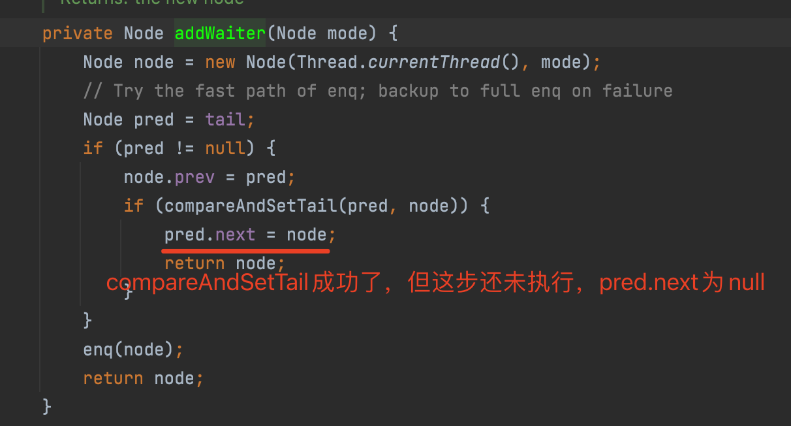

 | 2）s.waitStatus > 0，中间有节点取消时会出现（如超时）

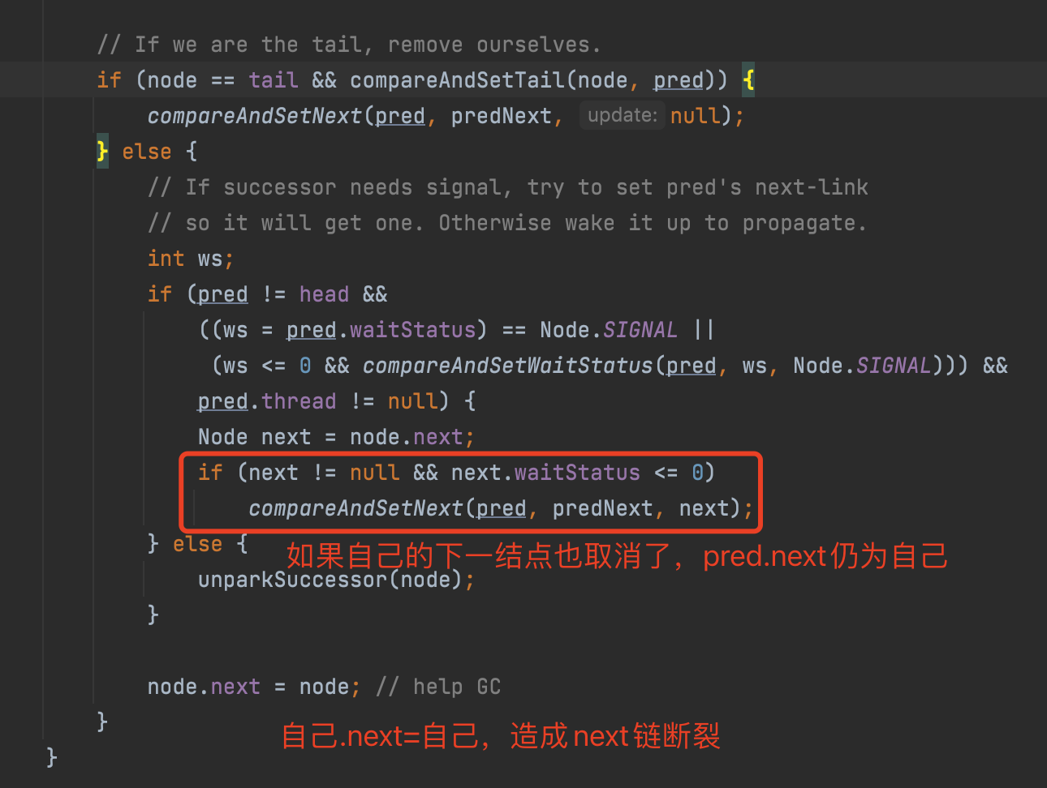

 | 总之，由于并发问题，addWaiter()入队操作和cancelAcquire()取消排队操作都会造成next链的不一致，而prev链是强一致的，所以这时从后往前找是最安全的。
 | 为什么prev链是强一致的？因为addWaiter()里每次compareAndSetTail(pred, node)之前都有node.prev = pred，即使compareAndSetTail失败，enq()会反复尝试，直到成功。一旦compareAndSetTail成功，该node.prev就成功挂在之前的tail结点上了，而且是唯一的，这时其他新结点的prev只能尝试往新tail结点上挂。这里的组合用法非常巧妙，能保证CAS之前的prev链强一致，但不能保证CAS后的next链强一致。
 | 在此，也感谢121楼、128楼和151楼读者的热心回复！

 | 3.2.3 小结
 | release()是独占模式下线程释放共享资源的顶层入口。它会释放指定量的资源，如果彻底释放了（即state=0）,它会唤醒等待队列里的其他线程来获取资源。

 | 74楼的朋友提了一个非常有趣的问题：如果获取锁的线程在release时异常了，没有unpark队列中的其他结点，这时队列中的其他结点会怎么办？是不是没法再被唤醒了？
 | 答案是YES（测试程序详见76楼）！！！这时，队列中等待锁的线程将永远处于park状态，无法再被唤醒！！！但是我们再回头想想，获取锁的线程在什么情形下会release抛出异常呢？？
 | 1. 线程突然死掉了？可以通过thread.stop来停止线程的执行，但该函数的执行条件要严苛的多，而且函数注明是非线程安全的，已经标明Deprecated；

 | 2. 线程被interupt了？线程在运行态是不响应中断的，所以也不会抛出异常；

 | 3. release代码有bug，抛出异常了？目前来看，Doug Lea的release方法还是比较健壮的，没有看出能引发异常的情形（如果有，恐怕早被用户吐槽了）。除非自己写的tryRelease()有bug，那就没啥说的，自己写的bug只能自己含着泪去承受了。

 | 3.3 acquireShared(int)
 | 此方法是共享模式下线程获取共享资源的顶层入口。它会获取指定量的资源，获取成功则直接返回，获取失败则进入等待队列，直到获取到资源为止，整个过程忽略中断。下面是acquireShared()的源码：
 | 1 public final void acquireShared(int arg) {
 | 2 if (tryAcquireShared(arg) < 0)
 | 3 doAcquireShared(arg);
 | 4 }

 | 这里tryAcquireShared()依然需要自定义同步器去实现。但是AQS已经把其返回值的语义定义好了：负值代表获取失败；0代表获取成功，但没有剩余资源；正数表示获取成功，还有剩余资源，其他线程还可以去获取。所以这里acquireShared()的流程就是：

 | 1. tryAcquireShared()尝试获取资源，成功则直接返回；

 | 失败则通过doAcquireShared()进入等待队列，直到获取到资源为止才返回。

 | 3.3.1 doAcquireShared(int)
 | 此方法用于将当前线程加入等待队列尾部休息，直到其他线程释放资源唤醒自己，自己成功拿到相应量的资源后才返回。下面是doAcquireShared()的源码：

 | 1 private void doAcquireShared(int arg) {
 | 2 final Node node = addWaiter(Node.SHARED);//加入队列尾部
 | 3 boolean failed = true;//是否成功标志
 | 4 try {
 | 5 boolean interrupted = false;//等待过程中是否被中断过的标志
 | 6 for (;;) {
 | 7 final Node p = node.predecessor();//前驱
 | 8 if (p == head) {//如果到head的下一个，因为head是拿到资源的线程，此时node被唤醒，很可能是head用完资源来唤醒自己的
 | 9 int r = tryAcquireShared(arg);//尝试获取资源
 | 10 if (r >= 0) {//成功
 | 11 setHeadAndPropagate(node, r);//将head指向自己，还有剩余资源可以再唤醒之后的线程
 | 12 p.next = null; // help GC
 | 13 if (interrupted)//如果等待过程中被打断过，此时将中断补上。
 | 14 selfInterrupt();
 | 15 failed = false;
 | 16 return;
 | 17 }
 | 18 }
 | 19
 | 20 //判断状态，寻找安全点，进入waiting状态，等着被unpark()或interrupt()
 | 21 if (shouldParkAfterFailedAcquire(p, node) &&
 | 22 parkAndCheckInterrupt())
 | 23 interrupted = true;
 | 24 }
 | 25 } finally {
 | 26 if (failed)
 | 27 cancelAcquire(node);
 | 28 }
 | 29 }

 | 有木有觉得跟acquireQueued()很相似？对，其实流程并没有太大区别。只不过这里将补中断的selfInterrupt()放到doAcquireShared()里了，而独占模式是放到acquireQueued()之外，其实都一样，不知道Doug Lea是怎么想的。
 | 跟独占模式比，还有一点需要注意的是，这里只有线程是head.next时（“老二”），才会去尝试获取资源，有剩余的话还会唤醒之后的队友。那么问题就来了，假如老大用完后释放了5个资源，而老二需要6个，老三需要1个，老四需要2个。老大先唤醒老二，老二一看资源不够，他是把资源让给老三呢，还是不让？答案是否定的！老二会继续park()等待其他线程释放资源，也更不会去唤醒老三和老四了。独占模式，同一时刻只有一个线程去执行，这样做未尝不可；但共享模式下，多个线程是可以同时执行的，现在因为老二的资源需求量大，而把后面量小的老三和老四也都卡住了。当然，这并不是问题，只是AQS保证严格按照入队顺序唤醒罢了（保证公平，但降低了并发）。

 | 3.3.1.1 setHeadAndPropagate(Node, int)

 | 1 private void setHeadAndPropagate(Node node, int propagate) {
 | 2 Node h = head;
 | 3 setHead(node);//head指向自己
 | 4 //如果还有剩余量，继续唤醒下一个邻居线程
 | 5 if (propagate > 0 || h == null || h.waitStatus < 0) {
 | 6 Node s = node.next;
 | 7 if (s == null || s.isShared())
 | 8 doReleaseShared();
 | 9 }
 | 10 }

 | 此方法在setHead()的基础上多了一步，就是自己苏醒的同时，如果条件符合（比如还有剩余资源），还会去唤醒后继结点，毕竟是共享模式！
 | doReleaseShared()我们留着下一小节的releaseShared()里来讲。

 | 3.3.2 小结
 | OK，至此，acquireShared()也要告一段落了。让我们再梳理一下它的流程：

 | 1. tryAcquireShared()尝试获取资源，成功则直接返回；

 | 2. 失败则通过doAcquireShared()进入等待队列park()，直到被unpark()/interrupt()并成功获取到资源才返回。整个等待过程也是忽略中断的。

 | 其实跟acquire()的流程大同小异，只不过多了个自己拿到资源后，还会去唤醒后继队友的操作（这才是共享嘛）。
 | 3.4 releaseShared()
 | 上一小节已经把acquireShared()说完了，这一小节就来讲讲它的反操作releaseShared()吧。此方法是共享模式下线程释放共享资源的顶层入口。它会释放指定量的资源，如果成功释放且允许唤醒等待线程，它会唤醒等待队列里的其他线程来获取资源。下面是releaseShared()的源码：

 | 1 public final boolean releaseShared(int arg) {
 | 2 if (tryReleaseShared(arg)) {//尝试释放资源
 | 3 doReleaseShared();//唤醒后继结点
 | 4 return true;
 | 5 }
 | 6 return false;
 | 7 }

 | 此方法的流程也比较简单，一句话：释放掉资源后，唤醒后继。跟独占模式下的release()相似，但有一点稍微需要注意：独占模式下的tryRelease()在完全释放掉资源（state=0）后，才会返回true去唤醒其他线程，这主要是基于独占下可重入的考量；而共享模式下的releaseShared()则没有这种要求，共享模式实质就是控制一定量的线程并发执行，那么拥有资源的线程在释放掉部分资源时就可以唤醒后继等待结点。例如，资源总量是13，A（5）和B（7）分别获取到资源并发运行，C（4）来时只剩1个资源就需要等待。A在运行过程中释放掉2个资源量，然后tryReleaseShared(2)返回true唤醒C，C一看只有3个仍不够继续等待；随后B又释放2个，tryReleaseShared(2)返回true唤醒C，C一看有5个够自己用了，然后C就可以跟A和B一起运行。而ReentrantReadWriteLock读锁的tryReleaseShared()只有在完全释放掉资源（state=0）才返回true，所以自定义同步器可以根据需要决定tryReleaseShared()的返回值。
 | 3.4.1 doReleaseShared()
 | 此方法主要用于唤醒后继。下面是它的源码：

 | 1 private void doReleaseShared() {
 | 2 for (;;) {
 | 3 Node h = head;
 | 4 if (h != null && h != tail) {
 | 5 int ws = h.waitStatus;
 | 6 if (ws == Node.SIGNAL) {
 | 7 if (!compareAndSetWaitStatus(h, Node.SIGNAL, 0))
 | 8 continue;
 | 9 unparkSuccessor(h);//唤醒后继
 | 10 }
 | 11 else if (ws == 0 &&
 | 12 !compareAndSetWaitStatus(h, 0, Node.PROPAGATE))
 | 13 continue;
 | 14 }
 | 15 if (h == head)// head发生变化
 | 16 break;
 | 17 }
 | 18 }

 | 3.5 小结
 | 本节我们详解了独占和共享两种模式下获取-释放资源(acquire-release、acquireShared-releaseShared)的源码，相信大家都有一定认识了。值得注意的是，acquire()和acquireShared()两种方法下，线程在等待队列中都是忽略中断的。AQS也支持响应中断的，acquireInterruptibly()/acquireSharedInterruptibly()即是，相应的源码跟acquire()和acquireShared()差不多，这里就不再详解了。

Atomic
java.util.concurrent.atomic包常用类详解
 | java.util.concurrent.atomic原子操作类包里面提供了一组原子变量类。其基本的特性就是在多线程环境下，当有多个线程同时执行这些类的实例包含的方法时，具有排他性，即当某个线程进入方法，
 | 执行其中的指令时，不会被其他线程打断，而别的线程就像自旋锁一样，一直等到该方法执行完成，才由JVM从等待队列中选择一个另一个线程进入，这只是一种逻辑上的理解。
 | 实际上是借助硬件的相关指令来实现的，不会阻塞线程(或者说只是在硬件级别上阻塞了)。可以对基本数据、数组中的基本数据、对类中的基本数据进行操作。
 | 原子变量类相当于一种泛化的volatile变量，能够支持原子的和有条件的读-改-写操作
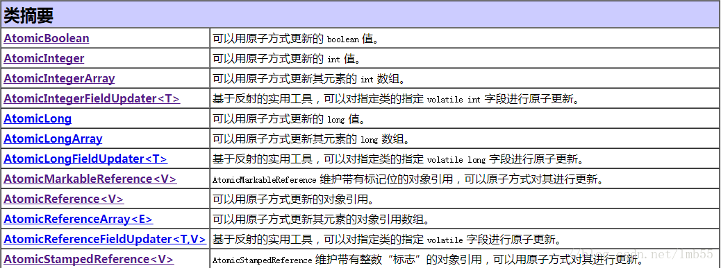

 | java.util.concurrent.atomic中的类可以分成4组：
 | 标量类：AtomicBoolean，AtomicInteger，AtomicLong，AtomicReference
 | 数组类：AtomicIntegerArray，AtomicLongArray，AtomicReferenceArray
 | 更新器类：AtomicLongFieldUpdater，AtomicIntegerFieldUpdater，AtomicReferenceFieldUpdater
 | 复合变量类：AtomicMarkableReference，AtomicStampedReference

 | 一、标量类：AtomicBoolean，AtomicInteger，AtomicLong，AtomicReference
 | AtomicBoolean、AtomicInteger、AtomicLong、AtomicReference这四种基本类型用来处理布尔，整数，长整数，对象四种数据，其内部实现不是简单的使用synchronized，
 | 而是一个更为高效的方式CAS (compare and swap) + volatile和native方法，从而避免了synchronized的高开销，执行效率大为提升。其实例各自提供对相应类型单个变量的访问和更新。
 | 每个类也为该类型提供适当的实用工具方法。
 | 以AtomicInteger的源码为例来进行学习：
 | public class AtomicInteger extends Number implements java.io.Serializable {
 | // ……
 | private static final Unsafe unsafe = Unsafe.getUnsafe();
 | private static final long valueOffset;
 | //……
 | private volatile int value;

 | public AtomicInteger(int initialValue) {
 | value = initialValue;
 | }

 | public AtomicInteger() {
 | }

 | public final int get() {
 | return value;
 | }

 | public final void set(int newValue) {
 | value = newValue;
 | }

 | public final void lazySet(int newValue) {
 | unsafe.putOrderedInt(this, valueOffset, newValue);
 | }

 | public final int getAndSet(int newValue) {
 | for (;;) {
 | int current = get();
 | if (compareAndSet(current, newValue))
 | return current;
 | }
 | }

 | public final boolean compareAndSet(int expect, int update) {
 | return unsafe.compareAndSwapInt(this, valueOffset, expect, update);
 | }

 | public final boolean weakCompareAndSet(int expect, int update) {
 | return unsafe.compareAndSwapInt(this, valueOffset, expect, update);
 | }
 | }
 | 1、set()和get()方法可以原子的设定和获取atomic的数据，类似于volatile，保证数据会在主存中设置或读取。
 | 2、void set()和void lazySet()：set设置为给定值，直接修改原始值；lazySet延时设置变量值，这个等价于set()方法，但是由于字段是volatile类型的，因此次字段的修改
 | 会比普通字段（非volatile字段）有稍微的性能延时（尽管可以忽略），所以如果不是想立即读取设置的新值，允许在“后台”修改值，那么此方法就很有用。
 | 3、getAndSet()方法
 | 原子的将变量设定为新数据，同时返回先前的旧数据。其本质是get()操作，然后做set()操作。尽管这2个操作都是atomic，但是他们合并在一起的时候，就不是atomic。
 | 在Java的源程序的级别上，如果不依赖synchronized的机制来完成这个工作，是不可能的。只有依靠native方法才可以。
 | 4、compareAndSet()和weakCompareAndSet()
 | 这两个方法都是conditional modifier方法。这2个方法接受2个参数，一个是期望数据(expected)，一个是新数据(new)；如果atomic里面的数据和期望数据一 致，则将新数据设定给atomic的数据，
 | 返回true，表明成功；否则就不设定，并返回false。JDK规范中说：以原子方式读取和有条件地写入变量但不 创建任何 happen-before 排序，因此不提供与除 weakCompareAndSet 目标外
 | 任何变量以前或后续读取或写入操作有关的任何保证。大意就是说调用weakCompareAndSet时并不能保证不存在happen- before的发生（也就是可能存在指令重排序导致此操作失败）。
 | 但是从Java源码来看，其实此方法并没有实现JDK规范的要求，最后效果和 compareAndSet是等效的，都调用了unsafe.compareAndSwapInt()完成操作。
 | 虽然原子的标量类扩展了基本类型的类，但是并没有扩展基本类型的包装类，如Integer或Long，事实上它们也不能直接扩展。因为基本类型的包装类是不可以修改的，
 | 而原子变量类是可以修改的。在原子变量类中没有重新定义hashCode或equals方法，每个实例都是不同的，他们也不宜用做基于散列容器中的键值。

 | 二、数组类：AtomicIntegerArray，AtomicLongArray，AtomicReferenceArray
 | AtomicIntegerArray、AtomicLongArray、AtomicReferenceArray类进一步扩展了原子操作，对这些类型的数组提供了支持。这些类在为其数组元素提供volatile访问语义方面也引人注目，
 | 这对于普通数组来说是不受支持的。其内部并不是像AtomicInteger一样维持一个volatile变量，而是全部由native方法实现。数组变量进行volatile没有意义，因此set/get就需要unsafe来做了，
 | 但是多了一个index来指定操作数组中的哪一个元素。

 | 三、更新器类：AtomicLongFieldUpdater，AtomicIntegerFieldUpdater，AtomicReferenceFieldUpdater
 | AtomicReferenceFieldUpdater,AtomicIntegerFieldUpdater和AtomicLongFieldUpdater 是基于反射的实用工具，可以提供对关联字段类型的访问，可用于获取任意选定volatile字段上的compareAndSet操作。
 | 它们主要用于原子数据结构中，该结构中同一节点的几个 volatile 字段都独立受原子更新控制。这些类在如何以及何时使用原子更新方面具有更大的灵活性，
 | 但相应的弊端是基于映射的设置较为拙笨、使用不太方便，而且在保证方面也较差。

 | 使用中要注意一下几点：
 | （1）字段必须是volatile类型的
 | （2）字段的描述类型（修饰符public/protected/default/private）是与调用者与操作对象字段的关系一致。也就是说 调用者能够直接操作对象字段，那么就可以反射进行原子操作。
 | 但是对于父类的字段，子类是不能直接操作的，尽管子类可以访问父类的字段。
 | （3）只能是实例变量，不能是类变量，也就是说不能加static关键字。
 | （4）只能是可修改变量，不能使final变量，因为final的语义就是不可修改。实际上final的语义和volatile是有冲突的，这两个关键字不能同时存在。
 | （5）对于AtomicIntegerFieldUpdater 和AtomicLongFieldUpdater 只能修改int/long类型的字段，不能修改其包装类型（Integer/Long）。如果要修改包装类型就需要使用AtomicReferenceFieldUpdater 。

 | netty5.0中类ChannelOutboundBuffer统计发送的字节总数，由于使用volatile变量已经不能满足，所以使用AtomicIntegerFieldUpdater 来实现的，看下面代码：

 | //定义
 | private static final AtomicLongFieldUpdater<ChannelOutboundBuffer> TOTAL_PENDING_SIZE_UPDATER =
 | AtomicLongFieldUpdater.newUpdater(ChannelOutboundBuffer.class, "totalPendingSize");

 | private volatile long totalPendingSize;

 | //使用
 | long oldValue = totalPendingSize;
 | long newWriteBufferSize = oldValue + size;
 | while (!TOTAL_PENDING_SIZE_UPDATER.compareAndSet(this, oldValue, newWriteBufferSize)) {
 | oldValue = totalPendingSize;
 | newWriteBufferSize = oldValue + size;
 | }
 | 四、复合变量类：AtomicMarkableReference，AtomicStampedReference
 | AtomicMarkableReference 类将单个布尔值与引用关联起来。维护带有标记位的对象引用，可以原子方式更新带有标记位的引用类型。
 | AtomicStampedReference 类将整数值与引用关联起来。维护带有整数“标志”的对象引用，可以原子更新带有版本号的引用类型。该类将整数值与引用关联起来，
 | 可用于原子的更新数据和版本号，可以解决使用CAS进行原子更新时，可能出现的ABA问题。

 | 附录：java并发编程中的CAS和ABA问题
 | CAS(compare and swap)比较和替换是java5+提供的设计并发算法时用到的一种技术。是使用一个期望值和一个变量的当前值进行比较，如果当前值和我们的期望值相等，就使用一个新值替换掉当前值。
 | CAS适用场景：
 | 我们来看下面一段代码

 | class MyLock {

 | private boolean locked = false;

 | public boolean lock() {
 | if(!locked) {
 | locked = true;
 | return true;
 | }
 | return false;
 | }
 | }
 | 熟悉多线程的同学可以很明显的看出上面的代码在多线程环境中会出现问题。
 | 为了避免在多线程的环境中的错误我们可以将locked的检查和更改放在一个原子代码块中执行，因为不存在多线程同时执行原子代码块的问题。
 | 我们可以做如下更改：

 | class MyLock {

 | private boolean locked = false;

 | public synchronized boolean lock() {
 | if(!locked) {
 | locked = true;
 | return true;
 | }
 | return false;
 | }
 | }
 | 以上方法使用了synchronized关键字，那么使用CAS可以如何操作呢？

 | public static classMyLock{
 | private AtomicBoolean locked = new AtomicBoolean(false);

 | public boolean lock(){
 | return locked.compareAndSet(false,true);
 | }
 | }
 | 此时locked变量不再是boolean类型卫视AtomicBoolean，使用了AtomicBoolean的compareAndSet()方法，用一个期望值和AtomicBoolean实例的值比较，若两者相等，则使用一个新值替换原来的值。
 | 但是在使用CAS实现原子操作可能带来ABA问题.
 | 我们知道CAS的原理是在比较操作值的时候，检查值有没有发生变化，如果没有发生变化则更新，但是如果一个值原来是A，中间变成B，最后又变成A，
 | 那么使用CAS进行检查时会发现值没有发生变化，但是实际上是变化了的。
 | 这个时候该怎么办呢？这个问题乍一看跟版本冲突的问题类似，所以，我们可以使用添加版本号的方法来解决。
 | JDK1.5之后，Atomic包提供的类AtomicStampedReference就解决了这个问题。这个类的compareAndSet方法先检查当前引用是否等于预期引用，并且检查当前标志是否等于预期标志，
 | 如果全部相等，则以原子方式将该引用和该标志的值设置为给定的更新值。源码如下：
 | public boolean weakCompareAndSet(V expectedReference,
 | V newReference,
 | int expectedStamp,
 | int newStamp) {
 | return compareAndSet(expectedReference, newReference,
 | expectedStamp, newStamp);
 | }

